关系图
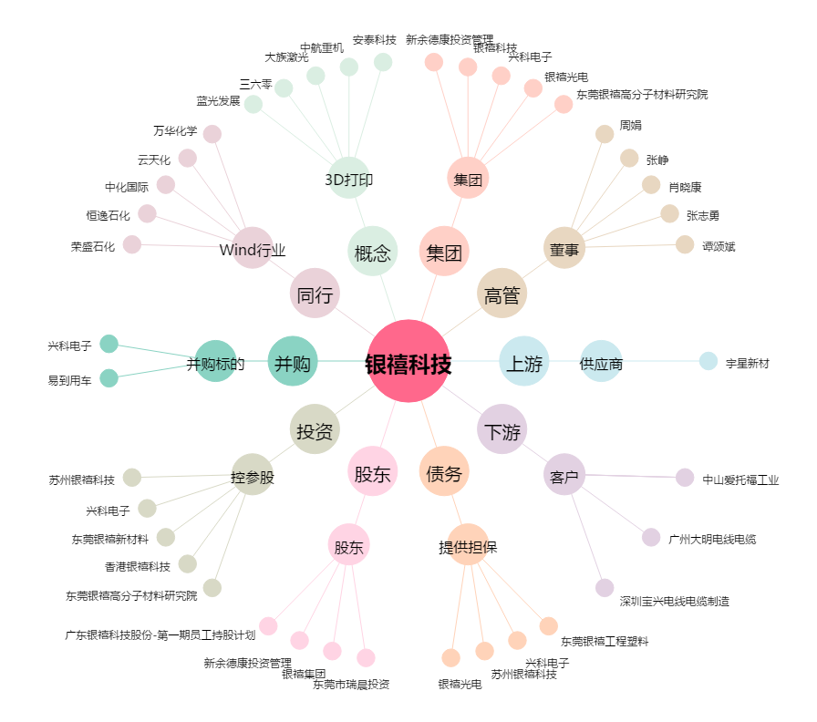
银禧科技[300221.SZ] - 关系概览图

